1월_정산내역서
네이버 프렌즈 어드민 > Comic > [시리즈] 매출 통계(이용권 포함) > [CP용] 정산내역서 > 내역 확인 후 세금계산서 정발행
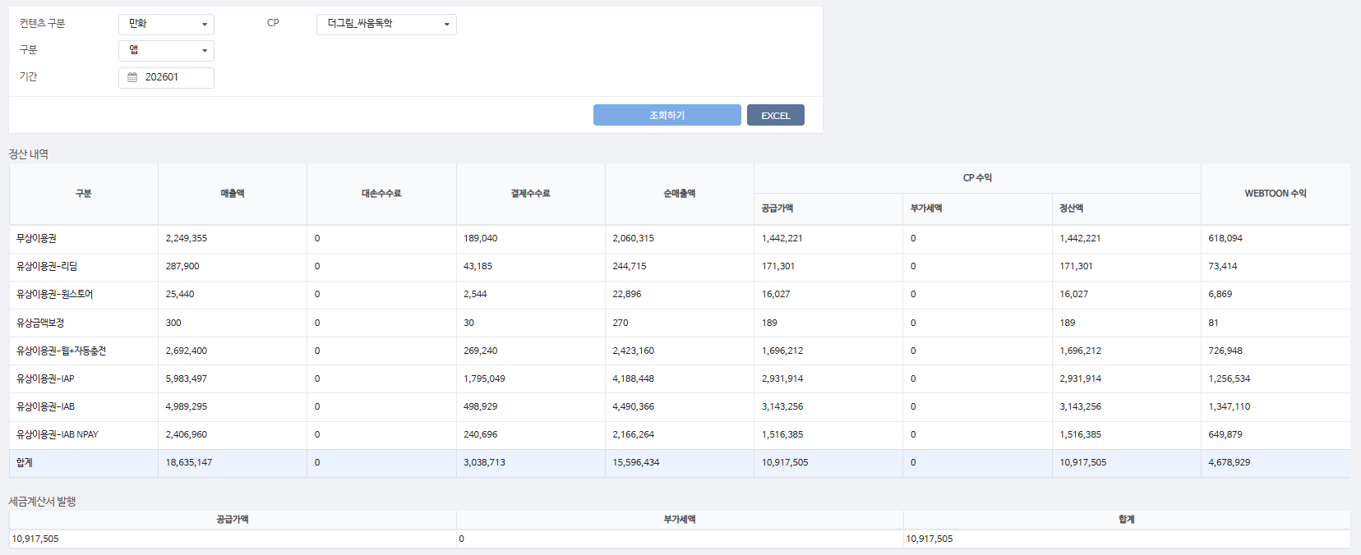
구분 | 매출액 | 대손수수료 | 결제수수료 | 순매출액 | CP 공급가액 | CP 부가세액 | CP 정산액 | WEBTOON 수익
무상이용권 | 2,249,355 | - | 189,040 | 2,060,315 | 1,442,221 | - | 1,442,221 | 618,094 | 8%
유상이용권-리딤 | 287,900 | - | 43,185 | 244,715 | 171,301 | - | 171,301 | 73,414 | 15%
유상이용권-원스토어 | 25,440 | - | 2,544 | 22,896 | 16,027 | - | 16,027 | 6,869 | 10%
유상금액보정 | 300 | - | 30 | 270 | 189 | - | 189 | 81 | 10%
유상이용권-웹+자동충전 | 2,692,400 | - | 269,240 | 2,423,160 | 1,696,212 | - | 1,696,212 | 726,948 | 10%
유상이용권-IAP | 5,983,497 | - | 1,795,049 | 4,188,448 | 2,931,914 | - | 2,931,914 | 1,256,534 | 30%
유상이용권-IAB | 4,989,295 | - | 498,929 | 4,490,366 | 3,143,256 | - | 3,143,256 | 1,347,110 | 10%
유상이용권-IAB NPAY | 2,406,960 | - | 240,696 | 2,166,264 | 1,516,385 | - | 1,516,385 | 649,879 | 10%
합계 | 18,635,147 | - | 3,038,713 | 15,596,434 | 10,917,505 | - | 10,917,505 | 4,678,929

구분 | 매출액 | 대손수수료 | 결제수수료 | 순매출액 | CP 공급가액 | CP 부가세액 | CP 정산액 | WEBTOON 수익
유상이용권-IAB NPAY | 3,360 | - | 336 | 3,024 | 2,117 | - | 2,117 | 907 | 10%
무상이용권 | 8,335 | - | 570 | 7,765 | 5,436 | - | 5,436 | 2,329 | 7%
유상이용권-웹+자동충전 | 387,740 | - | 38,774 | 348,966 | 244,276 | - | 244,276 | 104,690 | 10%
유상이용권-IAP | 3,840 | - | 1,152 | 2,688 | 1,882 | - | 1,882 | 806 | 30%
유상이용권-IAB | 115,200 | - | 11,520 | 103,680 | 72,576 | - | 72,576 | 31,104 | 10%
합계 | 518,475 | - | 52,352 | 466,123 | 326,287 | - | 326,287 | 139,836
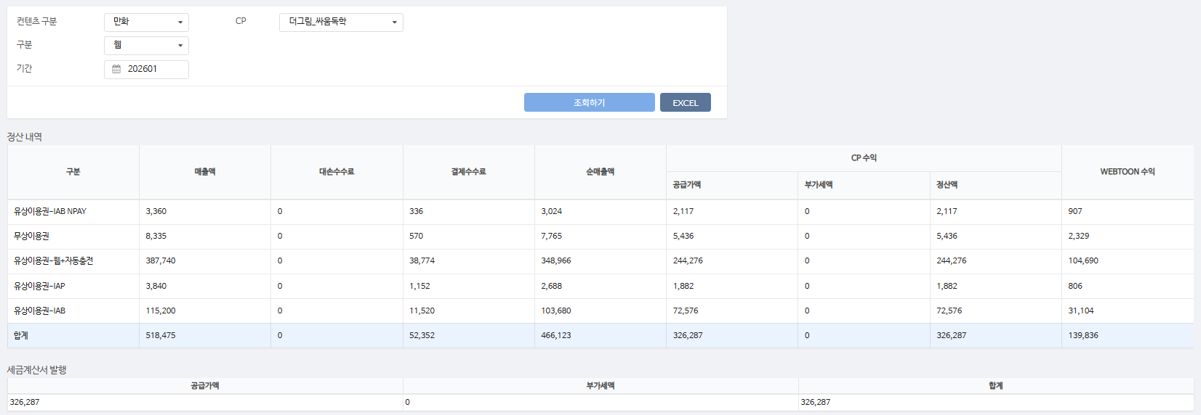

총 합계 | 19,153,622 | - | 3,091,065 | 16,062,557 | 11,243,792 | - | 11,243,792 | 4,818,765

 | TRUE |  | TRUE | TRUE | TRUE | TRUE | TRUE

1월_세금계산서
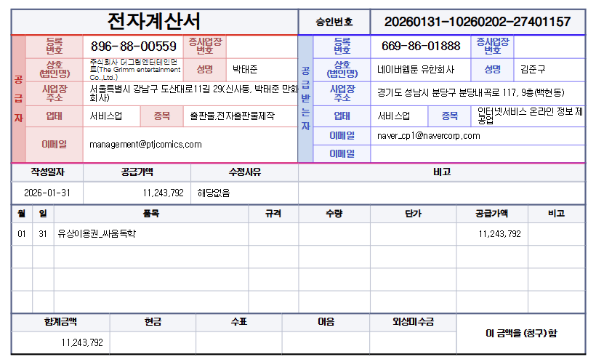

공급가액 | 부가세 | 합계
11,243,792 | - | 11,243,792
TRUE | TRUE | TRUE

